信用交易
融资融券市场交易数据统计（20220922）

标的证券 | 融资融券余额（亿元） | 融资余额（亿元） | 融券余额（亿元） | 融资买入额（亿元） | 融资融券规模变化（亿元） | 融资余额增幅(‰) | 融券余额增幅(%)
统计数据 | 15,880.44 | 14,844.72 | 1,035.72 | 378.47 | -21.99 | -1.28 | -0.29
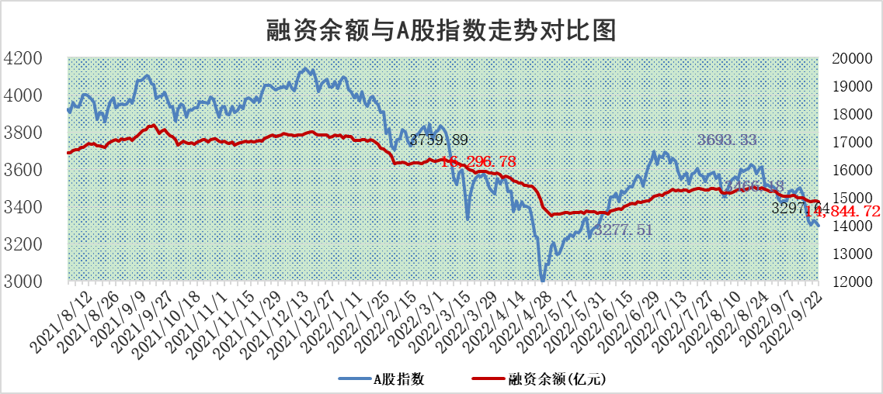

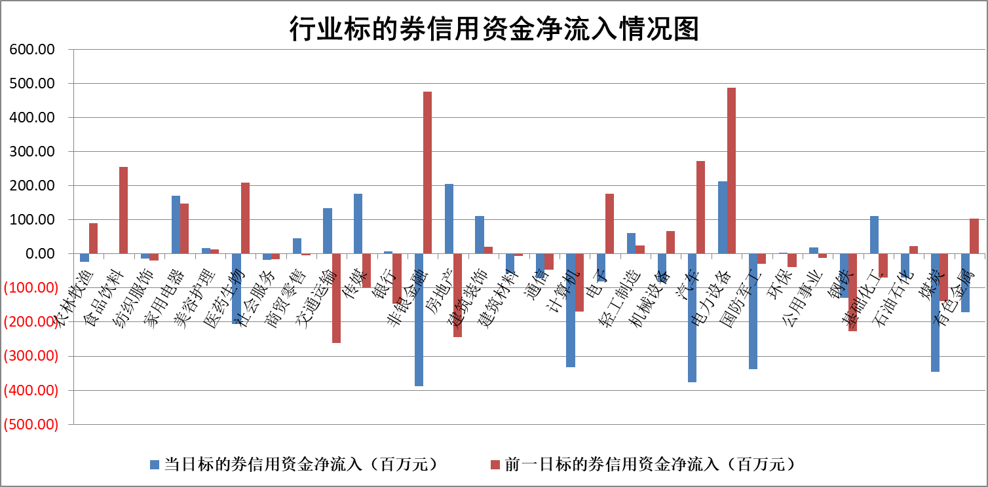

标的基金代码 | 标的基金简称 | 融资余额/市值(%) | 融资余额增幅(%) | 融资买入额/成交金额(%) | （融资余额净增额-融券余额净增额）/市值(‱) | 融券余额降幅(%) | ABS[（融资余额净增额-融券余额净增额）/市值净增额-1](%)
159902 | 华夏中小板ETF | 1.99 | 0.97 | 0.10 | 0.32 | -2.52 | 100.30
159915 | 易方达创业板ETF | 2.43 | -0.88 | 1687429.56 | -1.34 | 1.62 | 97.68
159919 | 嘉实沪深300ETF | 5.47 | 0.43 | 0.76 | 2.18 | -2.15 | 102.86
159920 | 华夏恒生ETF | 95.95 | -0.10 | 21.69 | -9.58 | 1.80 | 94.77
159922 | 嘉实中证500ETF | 0.36 | 2.57 | 431.38 | 1.13 | 0.03 | 65.53
159925 | 南方沪深300ETF | 0.02 | -22.64 | 0.01 | -0.54 | 0.00 | 99.27
159928 | 消费ETF | 0.99 | 0.47 | 3.54 | 0.58 | 1.47 | 100.39
159934 | 易方达黄金ETF | 444.83 | -0.40 | 23.24 | -179.09 | 0.00 | 1231.32
159939 | 全指信息技术ETF | 0.79 | 3.11 | 42.68 | 2.38 | 0.00 | 112.11
159940 | 全指金融地产ETF | 0.32 | 1.26 | 0.02 | 0.39 | 0.00 | 100.35
159995 | 半导体芯片ETF | 2.05 | -0.04 | 242.38 | -0.01 | 0.45 | 99.99
159997 | 天弘中证电子ETF | 2.58 | 0.73 | 19.15 | 1.93 | 0.89 | 102.14
159998 | 天弘中证计算机主题ETF | 0.16 | -6.94 | 0.02 | -1.19 | 0.00 | 100.00
510050 | 华夏上证50ETF | 9.66 | 1.53 | 266.55 | 15.11 | 9.38 | 78.42
510180 | 华安上证180ETF | 0.51 | 0.14 | 4.35 | -0.14 | -53.80 | 99.83
510880 | 华泰柏瑞红利ETF | 0.18 | -0.80 | 0.52 | -0.87 | -12.72 | 101.59
510900 | 易方达恒生H股ETF | 156.09 | -0.17 | 2.37 | -26.04 | 0.00 | 78.30
511010 | 5年期国债ETF | 0.00 | 0.00 | 0.00 | 0.00 | 0.00 | 100.00
511380 | 可转债及可交换债券ETF | 27.76 | -0.14 | 6.42 | -3.86 | 0.00 | 90.87
512000 | 全指证券ETF | 7.86 | -0.62 | 17.36 | -4.60 | 0.73 | 80.26
512010 | 沪深300医药卫生ETF | 6.22 | 1.79 | 42.08 | 10.91 | -0.02 | 111.47
512070 | 沪深300非银ETF | 2.67 | 1.08 | 32.60 | 2.97 | 1.81 | 103.32
512400 | 南方中证申万有色金属ETF | 1.18 | -3.59 | 1.53 | -7.85 | -4.90 | 84.39
512580 | 广发中证环保产业ETF | 0.71 | -3.38 | 0.06 | -2.58 | -0.20 | 127.37
512660 | 国泰中证军工ETF | 2.69 | -0.29 | 25.31 | 0.45 | 1.74 | 99.64
512800 | 华宝中证银行ETF | 12.67 | -0.64 | 2.38 | -6.39 | 12.65 | 86.54
512980 | 广发中证传媒ETF | 2.03 | 0.61 | 133.48 | 0.89 | -14.30 | 100.65
515030 | 华夏中证新能源汽车ETF | 1.56 | -0.46 | 13.85 | -0.68 | 0.37 | 94.34
515050 | 华夏中证5G通信主题ETF | 1.81 | 0.07 | 74.42 | 0.18 | 1.35 | 100.15
515070 | 华夏中证人工智能ETF | 1.60 | -1.41 | 0.52 | -2.28 | 0.00 | 95.90
标的股票比较指标 |  | 融资余额/流通A股市值(%) | 融资余额增幅(%) | 融资买入额/成交金额(%) | （融资余额净增额-融券余额净增额）/流通A股市值(‱) | 融券余额降幅(%) | ABS[（融资余额净增额-融券余额净增额）/流通A股市值净增额-1](%)
前十名标的个股 |  | 众应互联 | 中原传媒 | 科达股份 | 科达股份 | 瑞茂通 | 热景生物
 |  | 数知科技 | 我爱我家 | 包钢股份 | 我爱我家 | 香江控股 | 兴发集团
 |  | 丹邦科技 | 招商轮船 | 京东方A | 合众思壮 | 德美化工 | 景嘉微
 |  | 易见股份 | 瑞丰新材 | 昆仑万维 | 中原传媒 | 中国中期 | 国盾量子
 |  | 聚龙股份 | 新华联 | 外高桥 | 方邦股份 | 维康药业 | 利扬芯片
 |  | 绿庭投资 | 栖霞建设 | 天宸股份 | 栖霞建设 | 东湖高新 | 智光电气
 |  | 西水股份 | 天顺风能 | 光大银行 | 科翔股份 | 莱茵生物 | 国新能源
 |  | 仁东控股 | 海油发展 | 腾达建设 | 杭萧钢构 | 中远海科 | 新国都
 |  | 数码科技 | 兖州煤业 | 农业银行 | 北纬科技 | 龙溪股份 | 金春股份
 |  | 全柴动力 | 合众思壮 | 王府井 | 步科股份 | 四川美丰 | 宝兰德
后十名标的个股 |  | 广田集团 | 东北证券 | 盐田港 | 东北证券 | 美好置业 | 冀东水泥
 |  | 延安必康 | 唐山港 | 广田集团 | 东吴证券 | 山石网科 | 新华网
 |  | 曙光股份 | 华西证券 | 延安必康 | 冀东水泥 | 海融科技 | 锡业股份
 |  | 龙净环保 | 东吴证券 | 曙光股份 | 智光电气 | 厦门港务 | 国安达
 |  | 中嘉博创 | 冀东水泥 | 龙净环保 | 华西证券 | 欧比特 | 福晶科技
 |  | 泰禾集团 | 百川能源 | 中嘉博创 | 四川九洲 | 太龙药业 | 科达股份
 |  | 苏宁易购 | 圣邦股份 | 泰禾集团 | 翔丰华 | 汇金科技 | 沧州大化
 |  | 中信国安 | 四川九洲 | 苏宁易购 | 联创光电 | 晨光文具 | 东吴证券
 |  | 台海核电 | 山煤国际 | 中信国安 | 江淮汽车 | 中国电建 | 露笑科技
 |  | 当代文体 | 福昕软件 | 台海核电 | 中青旅 | 先惠技术 | 东北证券
说明：1.以上普通交易数据和信用交易数据皆以交易日收盘后数据为基准；2.上述标的证券总数据只计算标的证券市场总数据，不包括从标的证券中调出去标的证券数据，所以与交易所公布的总值略有不同； 3.上述行业采用申万一级行业分类；4.以上标的基金和标的个股中比较的6个指标值中：前5个（从左至右）为正向指标，值越大排名越靠前；第6个为逆向指标，值越小，排名越靠前；5.第6个指标中ABS[]表示求绝对值，其主要用于考量信用资金相对净流入对股价相对净变化的贡献程度；6.数据来源：wind，交易所。

